Dashboard
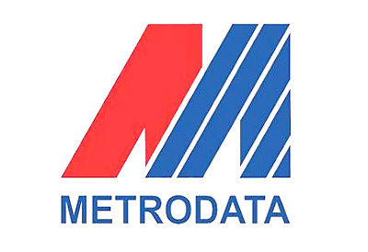
Total Menggunakan Dompet Digital
 | Total
Pria | 14
Wanita | 15
Total Dompet Digital Yang digunakan
 | Sering | Tidak
DANA | 13 | 2
GOPAY | 7 | 2
OVO | 5

DASHBOARD Survei Masyarakat Tentang E Wallet

Rifqi Aldy Al Hafizh Harahap
Universitas Nasional

 | DANA | GOPAY | OVO
Balikpapan |  | 1
Bekasi | 1 | 1
Bogor | 1
Bogor |  |  | 1
Brazil | 1
Depok | 4 | 2
Jakarta | 3 | 2 | 1
Jawa | 1 | 2 | 1
Kalimantan |  |  | 1
Malang | 1 | 1
Medan | 1
Sulawesi | 1
Tangerang | 1
Tangerang |  |  | 1
 | Pria | Wanita
DANA | 9 | 6
GOPAY | 3 | 6
OVO | 2 | 3

Kesimpulan

Kesimpulan dari Survei Masyarakat Tentang Dompet Digital
1. Data yang diolah berasal dari 30 orang responden dengan rentang usia 17 sampai 27 tahun. Responden wanita sebanyak 14 orang dan pria sebanyak 15 orang
2. Masyarakat lebih memilih untuk menggunakan Dompet Digital untuk bertransaksi
3. Tingkat kenyamanan masyarakat menggunakan Dompet Digital dikarenakan lebih praktis dan cepat
4. Masyarakat lebih banyak meenggunakan Dana untuk bertransaksi dari pada menggunakan Ovo & Gopay.
5. sekitar 52% Masyrakat menggunakan Dana sedangkan Ovo 28% dan Gopay 20%

